2021
 |  |  | ОБЩЕСТВО ИНВАЛИДОВ ГОРОДА АРТЕМА
 |  |  | Приморской краевой общественной организации
 |  |  | Всероссийское общество инвалидов (ВОИ)
 |  |  | 692760, г. Артём, ул. Кирова, 66
 |  |  | Тел. 8 (42337) 4-22-71
 |  |  | ИНН 2502001682

Некоммерческая организация Общество инвалидов г. Артема Приморской краевой организации
общероссийской общественной организации «Всероссийское общество инвалидов» (ВОИ)

 | ФИНАНСОВЫЙ ПЛАН (СМЕТА) НА ПЕРИОД 01.01.2021 г. - 31.12.2021 г.

№ | Наименование статей доходов и расходов | На 2021 год всего | В том числе по кварталам
 |  |  | 1 | 2 | 3 | 4
I | Остаток средств на 01.01.2021 | 77,031 | 77,030.86 | 125,094.64 | 30,277.76 | 70,141.25
1 | Доход организации
1.1. | Членские взносы | 118,950 | 76,750 | 28,200 | 5,800 | 8,200
1.2. | Добровольные пожертвования юридических лиц | 93,000 | 0 | 25,000 | 55,000 | 13,000
1.3. | Добровольные пожертвования физических лиц | 1,000 | 0 | 0 | 0 | 1,000
1.5. | Прочие целевые поступления | 63,960 | 0 | 0 | 0 | 63,960
1.7. | Целевое финансирование | 2,314,832 | 210,460 | 564,963 | 863,918 | 675,491
II | ИТОГО приход | 2,591,742 | 287,210 | 618,163 | 924,718 | 761,651
2 | Расходы организации
2.1. | Заработная плата работников | 1,346,181 | 101,250.00 | 245,852.84 | 590,028.59 | 409,050.00
2.2. | Начисления на заработную плату | 407,055 | 30,496.52 | 96,097.86 | 157,266.19 | 123,194.52
2.3. | Плановые мероприятия | 0
2.4. | Коммунальные расходы | 41,242 | 10,222.00 | 24,200.00 |  | 6,820.00
2.5. | Хозяйственные расходы | 10,800 |  |  | 10,000.00 | 800.00
2.6. | Целевые расходы | 734,377 | 92,334.20 | 327,333.12 | 113,600.00 | 201,109.31
2.7. | Канцелярские расходы | 0
2.8. | Банковские услуги | 44,184 | 4,343.50 | 14,996.06 | 10,645.51 | 14,199.26
2.9. | Непредвиденные расходы (пени) | 8,818 | 500.00 | 4,500.00 | 3,314.22 | 503.44
III | ИТОГО расход | 2,592,657 | 239,146.22 | 712,979.88 | 884,854.51 | 755,676.53
IV | Остаток средств на 31.12.2021 | 76,115.72 |  |  |  | 76,115.72

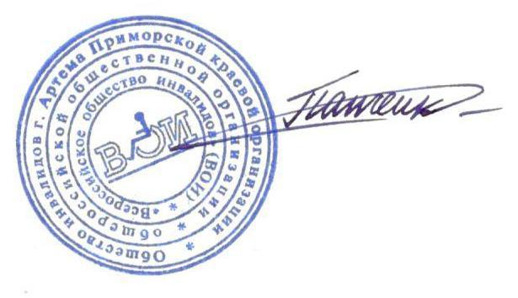

Председатель
Общества инвалидов г. Артёма |  |  |  |  | А.К. Панченко
 |  |  |  |  |  |  | 2,592,657

